Sheet1
ESP 1 - phòng ngủ 1 |  |  |  |  | 4 | ESP6 - phòng ngủ 2 |  |  |  |  | 4
192.168.1.50 | dải led 2 | 12v | 1 | relay | D1 - GPIO5 | 192.168.1.52 | dải led 1 | 12v | 1 | relay | D1
 | Servo 2 | 5v | 1 |  | D5 - GPIO14 |  | Quạt 1 | 12v | 1 | relay | D2
 | Quạt 2 | 12v | 1 | relay | D2 - GPIO4 | V2 | E17 - 2 | 5v | 1 |  | D5
V1 | E17 - 1 | 5v | 1 |  | D6 - GPIO12 |  | Servo 1 | 5v | 1 |  | D6

ESP 2 - cửa |  |  |  |  | 9
192.168.1.54 | dải led 3 | 12v | 1 | relay | D0
v3 | RFID | 3v3 | 5 |  | MFRC522
 | Servo | 5v | 1 |  | D3
 | Cảm biến nước | 5v | 1 |  | A0
 | Button lock door |  | 1 |  | GPIO5 - D1
ESP 5 - Phòng ăn |  |  |  |  | 6
192.168.1.56 | LCD | 3v3 | 2 |  | I2C - https://www.instructables.com/id/Interface-LCD-Using-NodeMCU/
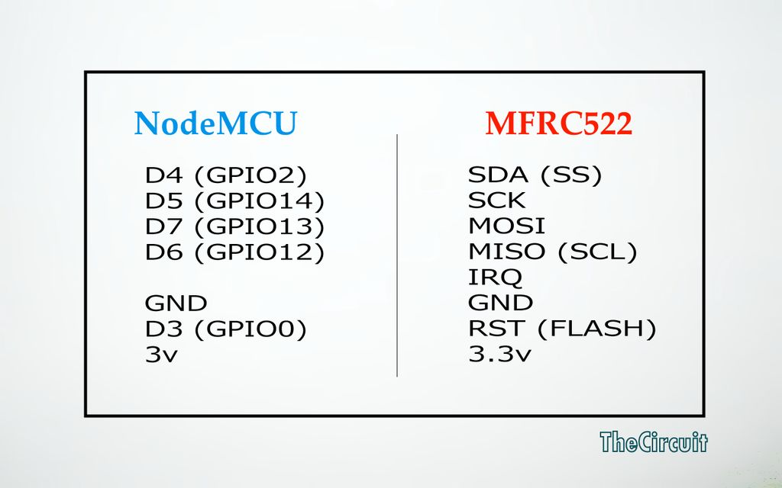
v5 v6 | dht | 5v | 1 |  | D2 - GPIO4
v9 | Sim | 5v | 2 |  | tx rx
 | còi chip | 5v | 1 |  | A0

Esp 3 - Vườn |  |  |  |  | 4
192.168.1.58 | Phun sương | 24v | 1 | relay | D1 - GPIO5
 | Bơm | 12v | 1 | relay | D2 - GPIO4
 | Cảm biến độ ẩm đất | 5v | 1 |  | A0
v7 | LCD | 3v3 | 2 |  | D3 D4 GPIO0 +GPIO2

ESP 4 - bếp |  |  |  |  | 5
192.168.1.60 | MQ 07 | 5v | 1 |  | A0
 | 2 Led nhỏ | 5v | 2 |  | D6, D7
 | Quạt 4 | 12v | 1 | relay | D1
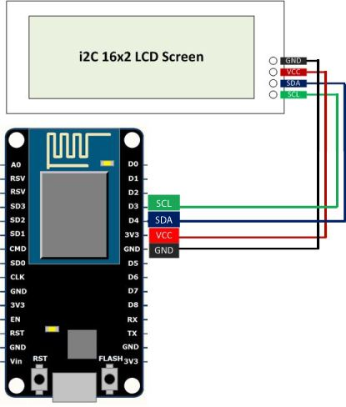
 | dải led 4 | 12v | 1 | relay | D2

ESP 7 Vệ sinh | 192.168.1.62 |  |  |  | 4
v8 | E17 -3 | 5v | 1 |  | D5
 | dải led 5 | 12v | 1 | relay | D1
 | Quạt 3 | 12v | 1 | relay | D2
 | servo | 5v | 1 |  | D6

